Dashboard
RELATÓRIO DE VENDAS - ANÁLISE DE FUNCIONÁRIOS
 | Alex Souza
Semestre 1 - 2018 | R$6,336,333.00
Semestre 2 - 2018 | R$7,856,878.00
Semestre 1 - 2019 | R$5,306,682.00
Semestre 2 - 2019 | R$10,191,004.00
VENDAS EMPRESA
 | Valor
MG | R$6,278,329.00
ES | R$10,669,925.00
RJ | R$8,805,273.00
SP | R$3,937,370.00
29,7MM
2018
Funcionário
Alex Souza
R$ 108.804.439,00

2019
R$ 114.017.433,00

VENDAS FUNCIONÁRIO

2018
R$ 14.193.211,00
13%

2º
2019
R$ 15.497.686,00
14%

 | rótulo | Selecionado: Alex Souza | Não Selecionados
Mário Junior | R$14,822,864.00 | R$- | R$14,822,864.00
Teobaldo Junior | R$16,891,995.00 | R$- | R$16,891,995.00
Tais Fernandes | R$20,141,315.00 | R$- | R$20,141,315.00
Paulo Ferreira | R$25,975,251.00 | R$- | R$25,975,251.00
Isabela Carolina | R$26,895,009.00 | R$- | R$26,895,009.00
Lucas Souza | R$26,983,823.00 | R$- | R$26,983,823.00
Maria Silva | R$27,247,187.00 | R$- | R$27,247,187.00
Alex Souza | R$29,690,897.00 | R$29,690,897.00 | R$-
Felipe Seixas | R$34,173,531.00 | R$- | R$34,173,531.00
 | Alex Souza | Total
Amazon | R$3,381,585.00 | R$24,321,811.00
Carrefour | R$4,535,010.00 | R$22,268,552.00
Casas Bahia | R$6,735,585.00 | R$24,116,350.00
Kabum | R$4,065,715.00 | R$27,850,920.00
Magazine Luiza | R$3,977,908.00 | R$29,410,439.00
Ponto Frio | R$2,230,354.00 | R$26,437,885.00
Ricardo Eletro | R$412,085.00 | R$18,924,280.00
Shoptime | R$4,352,655.00 | R$19,800,738.00

Sobre
SOBRE
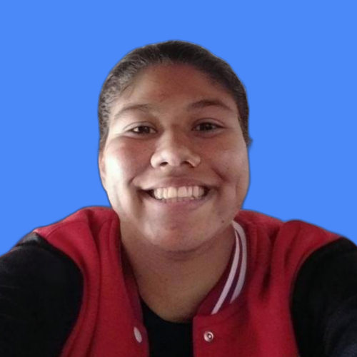
Três Lagoas - MS
Roberta Ferreira
DESENVOLVIDA POR:
Nome:
E-mail:
Formação:
Pamella Roberta Ferreira da Silva
pamellaferreira.si@gmail.com
Matemática (UFMS - prev. jul/2022)
Ciências Contábeis (Estácio - prev. abr/2024)

PROFESSOR:
Belo Horizonte - MG
Ítalo Teotônio
ÍNDICE
CORRESP
DIREITA
EXT.TEXTO
MAIOR
PROCH
PROCURAR
PROCV
SE
SOMASE
SOMASES
LINKS PARA ESTUDO:

Dashboard desenvolvido durante o curso "Simplifica Excel - Do Zero ao Expert" do professor Ítalo Teotônio realizada a partir de uma planilha com a base principal e três planilhas de apoio para a realização de análises para a construção do dashboard. Segue abaixo a sintaxe de funções praticadas no desenvolvimento, além disso acrescentei alguns links ao lado com conteúdo sobre elas, pratiquei também atividades como tratamento de dados, formatação personalizada, concatenação de valores, estruturação de tabela, remoção de duplicadas, nomeação de intervalos, validação de dados, relacionamento de fotos a dados, de referências (absolutas, relativas e mistas), ranqueamento, manipulação de gráficos e personalização.

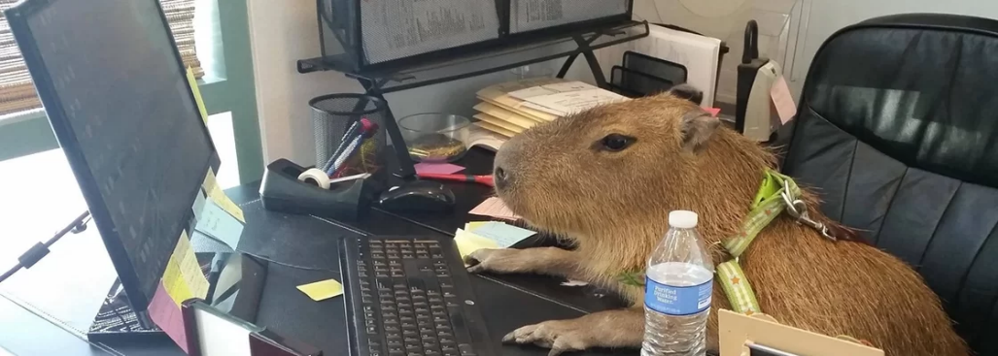
Bora estudar!

- CORRESP(valor_procurado, matriz_procurada, [tipo_correspondência]) - DIREITA(texto, [núm_caract]) - EXT.TEXTO(texto, núm_inicial, núm_caract) - ÍNDICE(matriz; núm_linha; [núm_coluna]) - MAIOR(matriz, k) - PROCH(valor_procurado, matriz_tabela, núm_índice_linha, [procurar_intervalo]) - PROCURAR(texto_procurado; no_texto; [núm_inicial]) - PROCV(valor_procurado; matriz_tabela; núm_índice_coluna; [intervalo_pesquisa]) - SE(teste_lógico, valor_se_verdadeiro, [valor_se_falso]) - SOMASE(intervalo; critérios; [intervalo_soma]) - SOMASES(intervalo_soma; intervalo_critérios1; critérios1; [intervalo_critérios2; critérios2];...)
S I N T A X E S

03/2022

